Каталог
01. Приборы измерения ASTER
02. Устройства компенсации реактивной мощности (УКРМ)

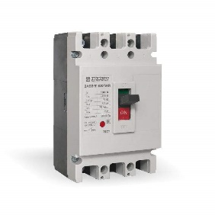
03. Силовое оборудование
08. Изделия для монтажа

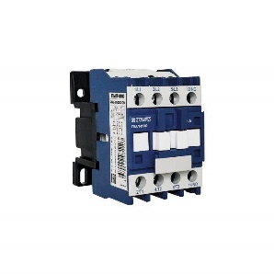

07. Модульное оборудование
04. Пускорегулирующая аппаратура

05. Релейная автоматика
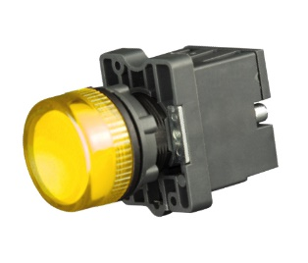
06. Светосигнальные устройства

